상품제안서
자개미용세트 | 상품코드: F00043

 |  |  |  |  |  |  | 02-412-0044 | www.easy1.co.kr
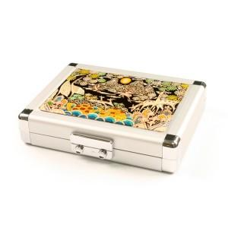

【상세/제작정보】

【인쇄/포장옵션】 | 실크 / 포장지포장

【공급단가】 | 수량 | 30~ | 50~ | 100~ | 300~ | 500~
*VAT별도 | 단가 | 41,400원 | 40,710원 | 39,670원 | 38,980원 | 37,950원

【상품 URL】 | https://dev.easy1.co.kr:443/src/goods_detail.php?gdno=43

